1
工程款支付证书 |  |  |  |  |  |  |  |  |  |  |  |  |  |  | 本次
工程名称 |  | 砀山县2016年乡村道路畅通工程- 道路加宽工程3标段 |  |  |  |  |  |  |  |  | ERP编号 | 6603 | 档案编号 | CD2017-018 | CD2017-018 | 18 | 6603 | 砀山县2016年乡村道路畅通工程- 道路加宽工程3标段 | 2017.3.10 | 2570453.31 | 凌 斌 | 60日历天 | 宿州市 砀山县 | 宿州公司杨洋13305670099 | 李春意13915859987 | 中标书和施 工合同原件 | 中标 | 抽签（6月18日签合同）
合同金额 |  | 2,570,453.31 |  | 中标 日期 | 2017.3.10 |  | 已 供 工程资料 |  |  |  |  | 庐江 | 责任 单位 | 宿州公司杨洋13305670099
决算金额 |  |  |  | 竣工 日期 |  |  |  | 中标书原件、合同原件均在合肥 |  |  |  | 合肥 | 责任人 | 李春意13915859987
序号 | 工程款到账 |  |  | 开票情况 |  | 管理费 |  | 代缴税金 | 其他扣款 |  | 预留款 |  | 实际支付
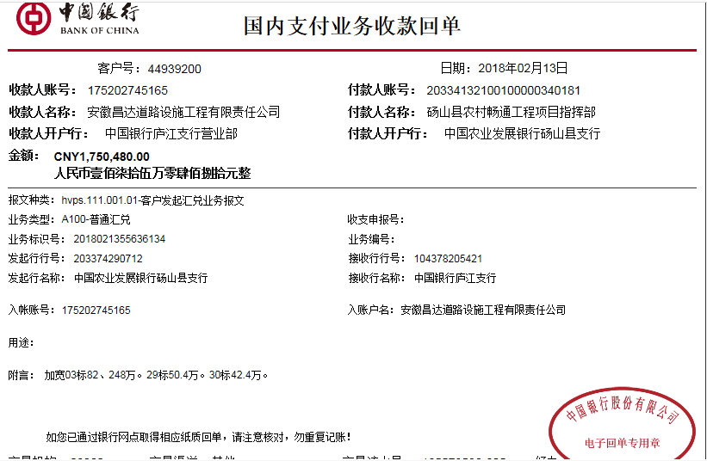
 | 日期 | 账户 | 金额 | 日期 | 金额 | 比例 | 金额 | 金额 | 金额 | 备注 | 金额 | 备注 | 户名 | 金额
1 | 2018-02-13 | 中 | 822,480.00 | 2018-02-05 | 1,028,181.00 | 2.0% | 16,450.00 | 61,515.00 | 2,500.00 |  | 20,000.00 | 暂扣押金 | 材料 | 722,015.00
 |  | ERP:4275 4326 6603共到帐1750480 |  |  |  | 按进度款扣
 |  |  |  |  |  |  |  |  |  | 注：2017.8.11项目会议凌斌出场费1000车费1000 +2018.1.30办理涉税事项报告表费用500 +暂扣项目部印章押金20000。

合计 |  | - | 822,480.00 | - | 1,028,181.00 | - | 16,450.00 | 61,515.00 | 2,500.00 | - | 20,000.00 | - | - | 722,015.00
本次结算 支付明细 |  | 应支付金额 |  | 722,015.00 |  |  |  | 实际支付金额 |  | 小写 | 722,015.00 |  |  |  |  |  | 82.248
 |  | 已支付金额 |  | 0.00 |  |  |  |  |  | 大写 | 柒拾贰万贰仟零壹拾伍元整
申请部门 意见 |  |  |  |  |  |  |  | 项目管理 意见 |  | 何总、朱总已同意支付（附表背面截图）。 |  |  |  |  |  |  | 50.4
财务初审 意见 |  |  |  |  |  |  |  | 财务审核 意见 |  |  |  |  |  |  |  |  | 42.4
质安初审 意见 |  |  |  |  |  |  |  | 质安稽查 意见
总经理审批 |  |  |  |  |  |  |  | 董事长审批

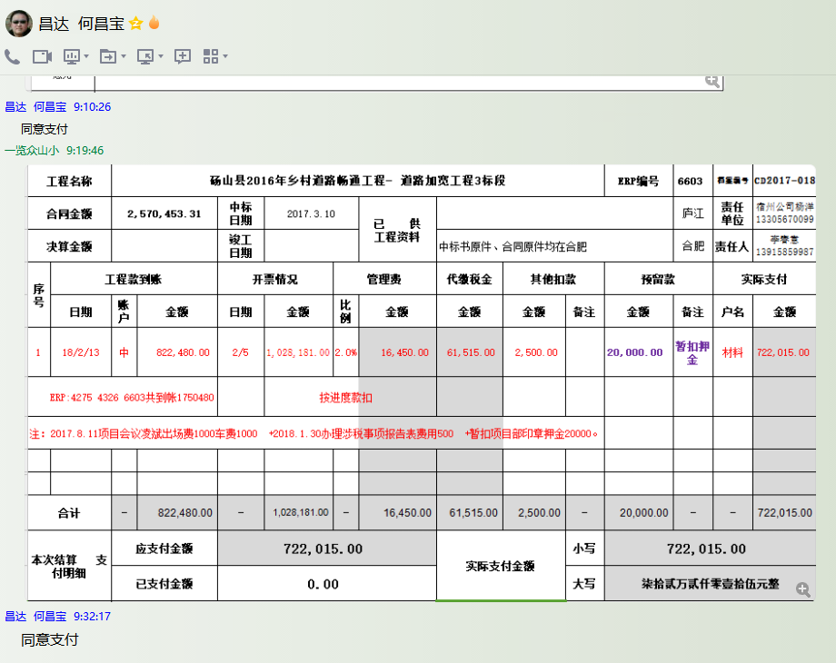

2
工程款支付证书 |  |  |  |  |  |  |  |  |  |  |  |  |  |  | 本次
工程名称 |  | 砀山县2016年乡村道路畅通工程- 道路加宽工程3标段 |  |  |  |  |  |  |  |  | ERP编号 | 6603 | 档案编号 | CD2017-018 | CD2017-018 | 18 | 6603 | 砀山县2016年乡村道路畅通工程- 道路加宽工程3标段 | 2017.3.10 | 2570453.31 | 凌 斌 | 60日历天 | 宿州市 砀山县 | 宿州公司杨洋13305670099 | 李春意13915859987 | 中标书和施 工合同原件 | 中标 | 抽签（6月18日签合同）
合同金额 |  | 2,570,453.31 |  | 中标 日期 | 2017.3.10 |  | 已 供 工程资料 |  |  |  |  | 庐江 | 责任 单位 | 宿州公司杨洋13305670099
决算金额 |  |  |  | 竣工 日期 |  |  |  | 中标书原件、合同原件均在合肥 |  |  |  | 合肥 | 责任人 | 郑国胜 17855769888
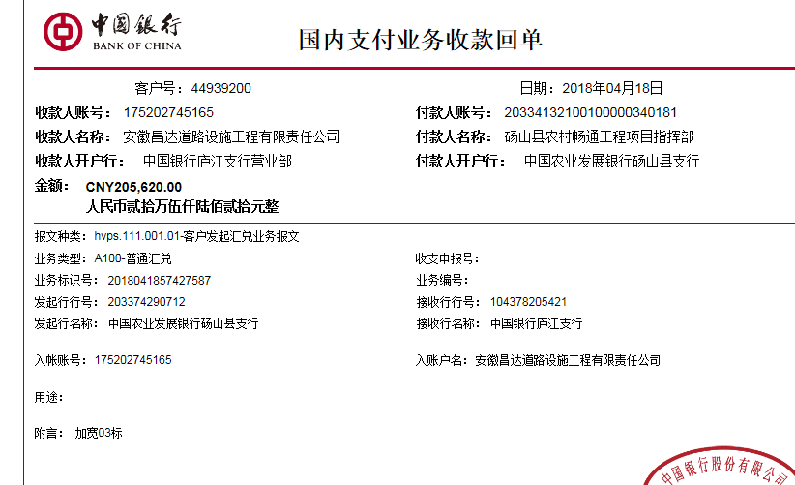
序号 | 工程款到账 |  |  | 开票情况 |  | 管理费 |  | 代缴税金 | 其他扣款 |  | 预留款 |  | 实际支付
 | 日期 | 账户 | 金额 | 日期 | 金额 | 比例 | 金额 | 金额 | 金额 | 备注 | 金额 | 备注 | 户名 | 金额
1 | 2018-02-13 | 中 | 822,480.00 | 2018-02-05 | 1,028,181.00 | 2.0% | 16,450.00 | 61,515.00 | 2,500.00 |  | 20,000.00 | 暂扣印章押金 | 材料 | 722,015.00
 |  | ERP:4275 4326 6603共到帐1750480 |  |  |  | 按进度款扣
 |  |  |  |  |  |  |  |  |  | 注：2017.8.11项目会议凌斌出场费1000车费1000 +2018.1.30办理涉税事项报告表费用500 +暂扣项目部印章押金20000。
 | 本次
2 | 2018-04-18 | 中 | 205,620.00 |  |  | 2.0% | 4,113.00 | 0.00 | 0.00 |  |  |  | 材料 | 201,507.00

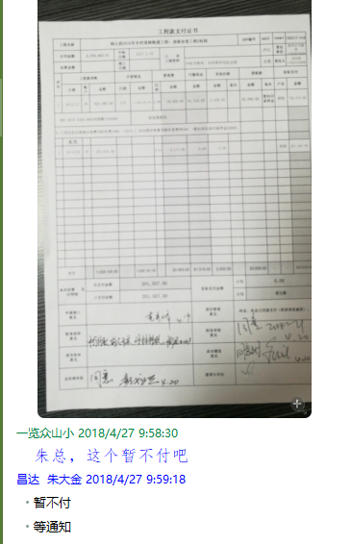

合计 |  | - | 1,028,100.00 | - | 1,028,181.00 | - | 20,563.00 | 61,515.00 | 2,500.00 | - | 20,000.00 | - | - | 923,522.00
本次结算 支付明细 |  | 应支付金额 |  | 201,507.00 |  |  |  | 实际支付金额 |  | 小写 | 0.00
 |  | 已支付金额 |  | 201,507.00 |  |  |  |  |  | 大写 | 零元整
申请部门 意见 |  |  |  |  |  |  |  | 项目管理 意见 |  | 何总、朱总已同意支付（附表背面截图）。
财务初审 意见 |  |  |  |  |  |  |  | 财务审核 意见
质安初审 意见 |  |  |  |  |  |  |  | 质安稽查 意见
总经理审批 |  |  |  |  |  |  |  | 董事长审批

